몬스터 상세 설정
 | 몬스터 상세 설정

이름 | 물컹 슬라임 | 배치 위치 | 수원(물의 도시니까) | 참고 이미지

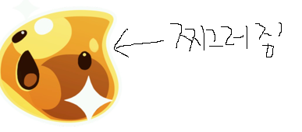
종족 | 슬라임 | 역할 | 일반

공격 컨셉 | 일반 공격

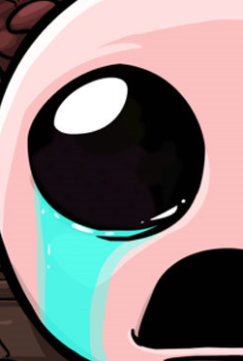

스킬 컨셉 | 스킬 없음

몬스터 배경 설정 | 마신의 지구 침공 이후 지구를 떠돌던 슬라임 몬스터. 인간의 공격으로 인해 한 쪽 얼굴이 찌그러졌다. 얼굴을 맞으면서 슬라임 속에 있던 액체의 즙이 터져버려서 특유의 물컹물컹한 기분 나쁜 느낌이 있다. 기분 나쁜 점액질을 항상 흩뿌리고 다녀서 수원이 물에 잠기기 일보 직전이다. (인게임 구현에 텍스트를 넣을 수 있다면) "..키링..키링…"

기획의도 | 외형적으로 귀여운 몬스터를 넣고 싶었다.. 간단하면서 귀여운 몬스터를 생각하니 슬라임이 생각이 났다. 인간에게 맞아서 한 쪽 얼굴이 찌그러진 정도라면 리소스 수정도 쉬울 것 같다. 액체 몬스터 + 슬라임.. = 수원 에 배치가 적합할 것이라는 생각이 들었다.

